18년09월
museum calender
10 | SUN |  | MON |  | TUE |  | WED |  | THU |  | FRI |  | SAT
 |  |  | 1 |  | 2 |  | 3 |  | 4 |  | 5 |  | 6
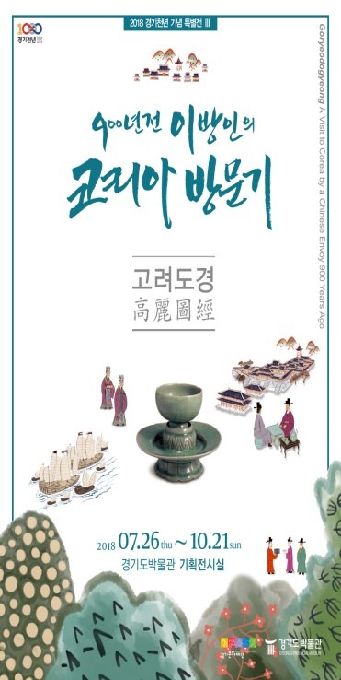
휴 관
외부
전시
전시
전시
전시
전시
 |  |  |  |  |  | 경기천년 기념 특별전, <고려도경_900년전 이방인의 코리아 방문기> |  | 경기천년 기념 특별전, <고려도경_900년전 이방인의 코리아 방문기> |  | 경기천년 기념 특별전, <고려도경_900년전 이방인의 코리아 방문기> |  | 경기천년 기념 특별전, <고려도경_900년전 이방인의 코리아 방문기> |  | 경기천년 기념 특별전, <고려도경_900년전 이방인의 코리아 방문기>
교육
외부
교육
 |  |  |  |  |  | 찾아가는 박물관 (10시/이천단월초 ) |  |  |  | 전시실 속 비밀찾기 (10시, 12시/ 회의실) |  |  |  | 전시실 속 비밀찾기 (10시, 14시/ 회의실)
교육
외부
 |  |  |  |  |  | 박물관을 잡(Job)아라 (9시/서호중/교육실) |  |  |  | 찾아가는 박물관 (10시/이천신둔초 ) |  |  |  | 찾아가는 박물관 (9시/세종대왕문화제 )
교육
 |  |  |  |  |  |  |  |  |  | 박물관을 잡(Job)아라 (9시/서호중/교육실)
 |  |  |  |  |  |  |  |  |  | 취업전쟁 (13시/신길중/교육실)
 | 7 |  | 8 |  | 9 |  | 10 |  | 11 |  | 12 |  | 13
전시
전시
전시
전시
전시
전시
 |  | 경기천년 기념 특별전, <고려도경_900년전 이방인의 코리아 방문기> |  |  |  | 경기천년 기념 특별전, <고려도경_900년전 이방인의 코리아 방문기> |  | 경기천년 기념 특별전, <고려도경_900년전 이방인의 코리아 방문기> |  | 경기천년 기념 특별전, <고려도경_900년전 이방인의 코리아 방문기> |  | 경기천년 기념 특별전, <고려도경_900년전 이방인의 코리아 방문기> |  | 경기천년 기념 특별전, <고려도경_900년전 이방인의 코리아 방문기>
교육
교육
휴 관
외부
외부
외부
 |  |  |  |  |  |  |  | 뮤지엄 아카데미 (11시/ 대강당)
 |  |  |  |  |  | 찾아가는 박물관 (10시/여주문장초 ) |  | 찾아가는 박물관 (10시/평택진위초 산대분교) |  | 찾아가는 박물관 (10시/평택복창초 )
교육
교육
교육
교육
 |  |  |  | 동호회 - 민화 (10시 / 교육실,회의실) |  | 동호회 - 규방공예 (10시 / 회의실) |  | 동호회 - 규방공예 (10시 / 회의실) |  | 박물관을 잡(Job)아라 (9시/갈뫼중/교육실)
경기천년 기념 특별전, <고려도경_900년전 이방인의 코리아 방문기>
 |  |  |  |  |  |  |  |  |  | 취업전쟁 (14시/구성중/교육실)
* 7월 26일 ~10월 21일 | 14 |  | 15 |  | 16 |  | 17 |  | 18 |  | 19 |  | 20
전시
전시
교육
전시
전시
전시
전시
* 문의 : 288-5386 |  | 경기천년 기념 특별전, <고려도경_900년전 이방인의 코리아 방문기> |  |  |  | 경기천년 기념 특별전, <고려도경_900년전 이방인의 코리아 방문기> |  | 경기천년 기념 특별전, <고려도경_900년전 이방인의 코리아 방문기> |  | 경기천년 기념 특별전, <고려도경_900년전 이방인의 코리아 방문기> |  | 경기천년 기념 특별전, <고려도경_900년전 이방인의 코리아 방문기> |  | 경기천년 기념 특별전, <고려도경_900년전 이방인의 코리아 방문기>
휴 관
교육
교육
교육
교육
 |  |  |  |  |  | 전시실 속 비밀찾기 (10시, 12시/ 회의실) |  | 지역연계 (10시/대신초/회의실) |  | 박물관을 잡(Job)아라 (9시/안일중/교육실) |  | 박물관을 잡(Job)아라 (10시/보라중/교육실) |  | 전시실 속 비밀찾기 (14시/ 회의실)

 |  |  |  |  |  |  |  | 뮤지엄 아카데미 (11시/ 대강당) |  | 취업전쟁 (12시/안일중/교육실) |  | 취업전쟁 (13시/보라중/교육실)
외부
외부
 |  |  |  |  |  |  |  | 찾아가는 박물관 (10시/성남정자초 ) |  | 찾아가는 박물관 (10시/평택가사초 )

외부
외부
교육
 |  |  |  | 성인 찾아가는 박물관 (10시,14시/기흥노인복지관) |  | 성인 찾아가는 박물관 (10시/수지노인복지관) |  | 성인 찾아가는 박물관 (13시/수지노인복지관) |  | 전시실 속 비밀찾기 (10시, 12시/ 회의실)

교육
교육
교육
 |  |  |  | 동호회 - 민화 (10시 / 교육실,회의실) |  | 동호회 - 규방공예 (10시 / 회의실) |  | 동호회 - 규방공예 (10시 / 회의실)

전시
휴 관
교육
 | 21 |  | 22 |  | 23 |  | 24 |  | 25 |  | 26 |  | 27
 |  | 경기천년 기념 특별전, <고려도경_900년전 이방인의 코리아 방문기>
 |  |  |  |  |  |  |  | 뮤지엄 아카데미 (11시/ 대강당)

외부
외부
외부
외부
 |  |  |  |  |  | 찾아가는 박물관 (10시/양평양서초 ) |  | 찾아가는 박물관 (10시/평택용이초 ) |  | 찾아가는 박물관 (10시/성남상탑초 )
 |  |  |  | 성인 찾아가는 박물관 (10시, 14시/기흥노인복지관)

 |  |  |  |  |  | 성인 찾아가는 박물관 (10시/수지노인복지관) |  | 성인 찾아가는 박물관 (15시/수지노인복지관 )
교육
교육
교육
 |  |  |  | 동호회 - 민화 (10시 / 교육실,회의실) |  | 동호회 - 규방공예 (10시 / 회의실) |  | 동호회 - 규방공예 (10시 / 회의실)

외부
휴 관
교육
 | 28 |  | 29 |  | 30 |  | 31
 |  |  |  |  |  |  |  | 찾아가는 박물관 (10시/이천송곡초)
 |  |  |  |  |  |  |  | 뮤지엄 아카데미 (11시/ 대강당)

